手順
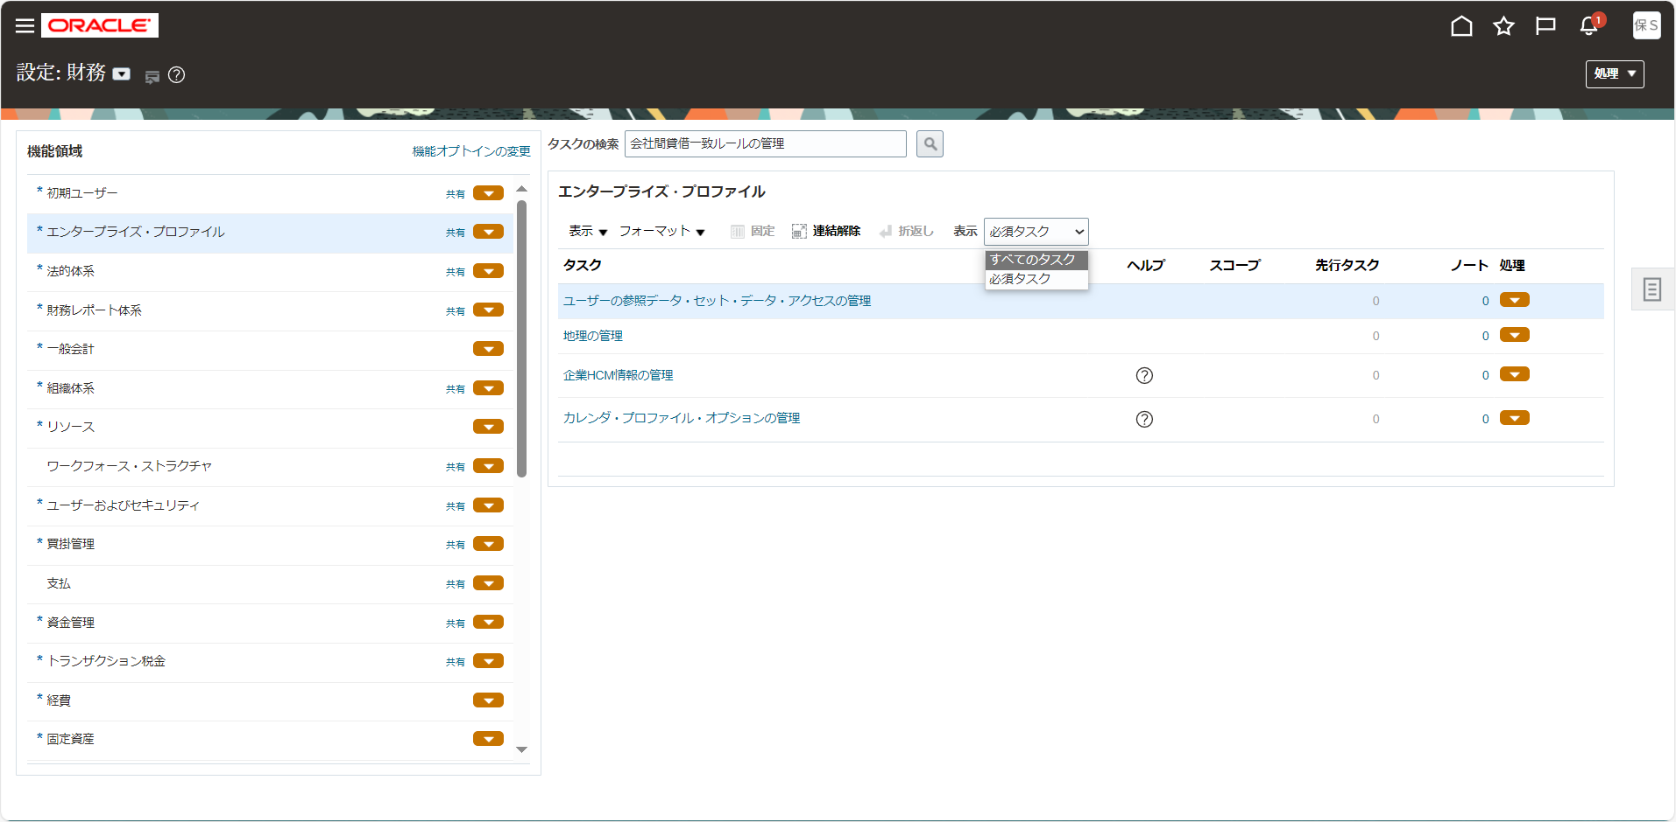
手順

メニュー

シート | メニュー | タスク | 説明、その他
11.1.1 | 設定および保守 > 設定：財務 > 一般会計 | プライマリ元帳の 管理 | 「プライマリ元帳の 管理」をタスク一覧から選択
11.1.2 | 設定および保守 > 設定：財務 > 一般会計 | 法的エンティティの割当 | 「法的エンティティの割当」をタスク一覧から選択
11.1.3 | 設定および保守 > 設定：財務 > 一般会計 | 元帳オプションの指定 | 「元帳オプションの指定」をタスク一覧から選択
11.1.4 | 設定および保守 > 設定：財務 > 一般会計 | 貸借一致セグメント値を法的エンティティに割当 | 「貸借一致セグメント値を法的エンティティに割当」をタスク一覧から選択
11.1.5 | 設定および保守 > 設定：財務 > 一般会計 | 会計構成のレビューおよび発行 | 「会計構成のレビューおよび発行」をタスク一覧から選択

タスク一覧からの選択

設定画面の画面左上より設定種別を確認します。他の名前になっている場合は「▼」をクリックして変更します。

画面左の機能領域から該当のタスク種別を選択し、画面右に表示されたタスク名をクリックします。
タスク名が見つからない場合は「表示 > すべてのタスク」を選択して非表示のタスクを表示させます。

11.1.2
設定および保守 > 設定：財務 > 一般会計 > 法的エンティティの割当

注意！！
SALES-SOB、IFRS-SOBの選択を確認すること

スコープが、
SALES-LEを設定する時は、「SALES-SOB」
IFRS-LEを設定する時は、「IFRS-SOB」
となっていることを確認

「選択して追加」ボタンをクリック

このボタンを押して追加

法的エンティティ | 法的エンティティ識別子 | 国 | 会社の値 | タイムゾーン決定用の法的エンティティ
SALES-LE | SALES-LE | Janan | 001,999 | ●
「適用」ボタンをクリック
「完了」ボタンをクリック
「保存してクローズ」ボタンをクリック

財務 > 財務の共通アプリケーション構成の定義 > 元帳の定義 > 会計構成の定義 > 法的エンティティの割当

「選択して追加」ボタンをクリック
法的エンティティ | 法的エンティティ識別子 | 国 | 会社の値 | タイムゾーン決定用の法的エンティティ
IFRS-LE | IFRS-LE | Janan | 001,999
注意！！
SALES-SOB、IFRS-SOBの選択を確認すること
「適用」ボタンをクリック
「完了」ボタンをクリック
「保存してクローズ」ボタンをクリック

11.1.5
設定および保守 > 設定：財務 > 一般会計 > 会計構成のレビューおよび発行
SALES-SOB

スコープ：SALES-SOB、IFRS-SOBでそれぞれ実施する

「送信」ボタンをクリック

IFRS-SOB
「送信」ボタンをクリック

